2019_10_data
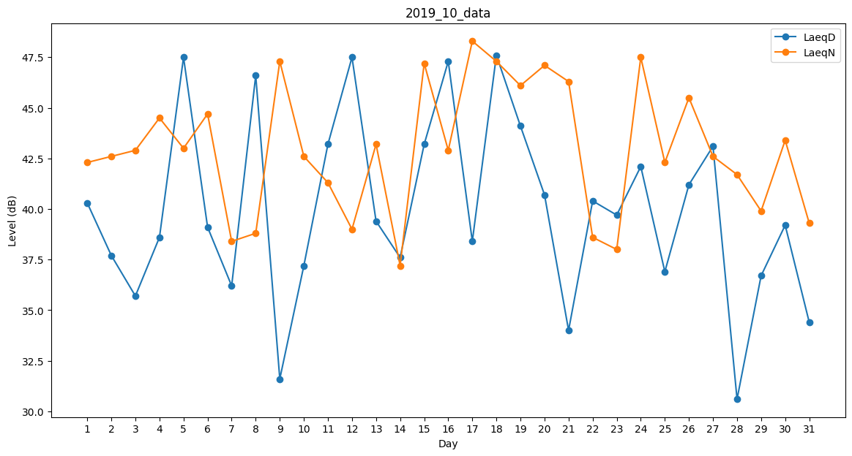
Day | LaeqD | LaeqN
1 | 40.3 | 42.3
2 | 37.7 | 42.6
3 | 35.7 | 42.9
4 | 38.6 | 44.5
5 | 47.5 | 43
6 | 39.1 | 44.7
7 | 36.2 | 38.4
8 | 46.6 | 38.8
9 | 31.6 | 47.3
10 | 37.2 | 42.6
11 | 43.2 | 41.3
12 | 47.5 | 39
13 | 39.4 | 43.2
14 | 37.6 | 37.2
15 | 43.2 | 47.2
16 | 47.3 | 42.9
17 | 38.4 | 48.3
18 | 47.6 | 47.3
19 | 44.1 | 46.1
20 | 40.7 | 47.1
21 | 34 | 46.3
22 | 40.4 | 38.6
23 | 39.7 | 38
24 | 42.1 | 47.5
25 | 36.9 | 42.3
26 | 41.2 | 45.5
27 | 43.1 | 42.6
28 | 30.6 | 41.7
29 | 36.7 | 39.9
30 | 39.2 | 43.4
31 | 34.4 | 39.3

